Лист1
 |  |  |  | Магазин «Бисер, Бусинка, Страз» чешский бисер оптом, с доставкой по России http://biser-businka-strass-18.com http://okeanbusin.ru |  |  |  |  | опт: +7 499 157-6590 опт: +7 499 157-3151 заказ отправлять на адрес: optotdel18@yandex.ru

Бланк-заказа: |  |  |  | Бусины CzechMates Lentil, Чехия
ФИО, организация, адрес:
Контактный телефон:
 |  |  |  |  | Валюта расчёта: Доллар |  |  |  |  |  | 0.00
 |  |  |  |  |  |  | $- | $- | $- | Наличие
Картинка | П/ № | Артикул | Цвет | размер | Упаковка | Розничная цена | Цена при покупке только супер дуо на сумму: |  |  |  | Заказ 1 ед.=1уп.
 |  |  |  |  |  |  | от 5 000р | От 10000 руб | От 15 000руб
 |  |  |  |  |  |  | Цена при покупке вместе с бисером:
 |  |  |  |  |  |  | от 10 до 30 кг | от 30 до 50 кг | от 50 кг

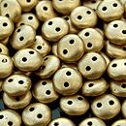 | 01 | K0171JT | Matte Metallic Flax | Ø 6 мм 2 отв. 0,8 мм | 10 г ~83-85 шт. | 240.00 | $2.56 | $2.24 | $1.92
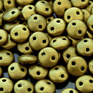 | 02 | K0172JT | Matte Metallic Aztec Gold | Ø 6 мм 2 отв. 0,8 мм | 10 г ~83-85 шт. | 240.00 | $2.56 | $2.24 | $1.92
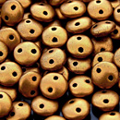 | 03 | K0173JT | Matte Metallic Gold | Ø 6 мм 2 отв. 0,8 мм | 10 г ~83-85 шт. | 240.00 | $2.56 | $2.24 | $1.92
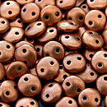 | 04 | K0177JT | Matte Metallic Cooper | Ø 6 мм 2 отв. 0,8 мм | 10 г ~83-85 шт. | 240.00 | $2.56 | $2.24 | $1.92
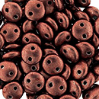 | 05 | 04B01 | Saturated Metallic Grenadine | Ø 6 мм 2 отв. 0,8 мм | 10 г ~83-85 шт. | 240.00 | $2.56 | $2.24 | $1.92
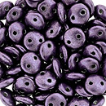 | 06 | 04B02 | Saturated Metallic Tawny Port | Ø 6 мм 2 отв. 0,8 мм | 10 г ~83-85 шт. | 240.00 | $2.56 | $2.24 | $1.92
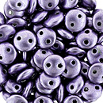 | 07 | 04B03 | Saturated Metallic Ballet Slipper | Ø 6 мм 2 отв. 0,8 мм | 10 г ~83-85 шт. | 240.00 | $2.56 | $2.24 | $1.92
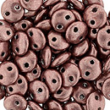 | 08 | 04B04 | Saturated Metallic Butterum | Ø 6 мм 2 отв. 0,8 мм | 10 г ~83-85 шт. | 240.00 | $2.56 | $2.24 | $1.92
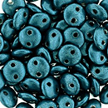 | 09 | 04B07 | Saturated Metallic Shaded Spruce | Ø 6 мм 2 отв. 0,8 мм | 10 г ~83-85 шт. | 240.00 | $2.56 | $2.24 | $1.92
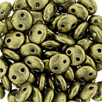 | 10 | 04B08 | Saturated Metallic Golden Lime | Ø 6 мм 2 отв. 0,8 мм | 10 г ~83-85 шт. | 240.00 | $2.56 | $2.24 | $1.92
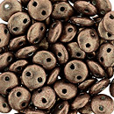 | 11 | 04B10 | Saturated Metallic Autumn Maple | Ø 6 мм 2 отв. 0,8 мм | 10 г ~83-85 шт. | 240.00 | $2.56 | $2.24 | $1.92
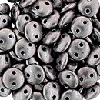 | 12 | 05A02 | Saturated Metallic Almost Mauve | Ø 6 мм 2 отв. 0,8 мм | 10 г ~83-85 шт. | 240.00 | $2.56 | $2.24 | $1.92
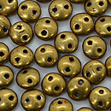 | 13 | 06B04 | Saturated Metallic Ceylon Yellow | Ø 6 мм 2 отв. 0,8 мм | 10 г ~83-85 шт. | 240.00 | $2.56 | $2.24 | $1.92
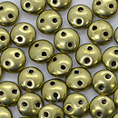 | 14 | 06B09 | Saturated Metallic LimeIight | Ø 6 мм 2 отв. 0,8 мм | 10 г ~83-85 шт. | 240.00 | $2.56 | $2.24 | $1.92
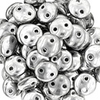 | 15 | S00030 | Silver | Ø 6 мм 2 отв. 0,8 мм | 10 г ~83-85 шт. | 320.00 | $3.41 | $2.99 | $2.56
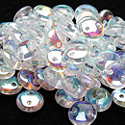 | 16 | X00030 | Crystal AB | Ø 6 мм 2 отв. 0,8 мм | 10 г ~83-85 шт. | 240.00 | $2.56 | $2.24 | $1.92
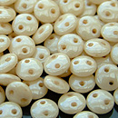 | 17 | LC02010 | Luster Opaque Champagne | Ø 6 мм 2 отв. 0,8 мм | 10 г ~83-85 шт. | 240.00 | $2.56 | $2.24 | $1.92
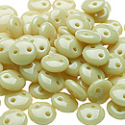 | 18 | 13020 | Ivory | Ø 6 мм 2 отв. 0,8 мм | 10 г ~83-85 шт. | 240.00 | $2.56 | $2.24 | $1.92
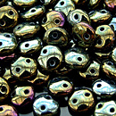 | 19 | 21415JT | Iris Brown | Ø 6 мм 2 отв. 0,8 мм | 10 г ~83-85 шт. | 240.00 | $2.56 | $2.24 | $1.92
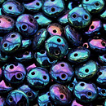 | 20 | 21435JT | Iris Blue | Ø 6 мм 2 отв. 0,8 мм | 10 г ~83-85 шт. | 240.00 | $2.56 | $2.24 | $1.92
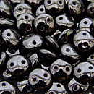 | 21 | 23980 | Jet | Ø 6 мм 2 отв. 0,8 мм | 10 г ~83-85 шт. | 240.00 | $2.56 | $2.24 | $1.92
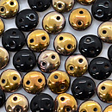 | 22 | C23980 | Apollo Jet | Ø 6 мм 2 отв. 0,8 мм | 10 г ~83-85 шт. | 240.00 | $2.56 | $2.24 | $1.92
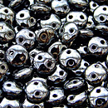 | 23 | L23980 | Hematite | Ø 6 мм 2 отв. 0,8 мм | 10 г ~83-85 шт. | 240.00 | $2.56 | $2.24 | $1.92
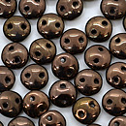 | 24 | LZ23980 | Dark Bronze | Ø 6 мм 2 отв. 0,8 мм | 10 г ~83-85 шт. | 320.00 | $3.41 | $2.99 | $2.56
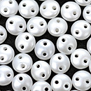 | 25 | 25001AL | Pearl Coat Snow | Ø 6 мм 2 отв. 0,8 мм | 10 г ~83-85 шт. | 320.00 | $3.41 | $2.99 | $2.56
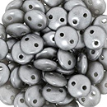 | 26 | 25028AL | Pearl Coat Silver | Ø 6 мм 2 отв. 0,8 мм | 10 г ~83-85 шт. | 320.00 | $3.41 | $2.99 | $2.56
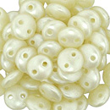 | 27 | 25039AL | Pearl Coat Cream | Ø 6 мм 2 отв. 0,8 мм | 10 г ~83-85 шт. | 320.00 | $3.41 | $2.99 | $2.56
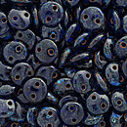 | 28 | T30090 | Cobalt Picasso | Ø 6 мм 2 отв. 0,8 мм | 10 г ~83-85 шт. | 240.00 | $2.56 | $2.24 | $1.92
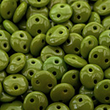 | 29 | 53420 | Opaque Olive | Ø 6 мм 2 отв. 0,8 мм | 10 г ~83-85 шт. | 240.00 | $2.56 | $2.24 | $1.92
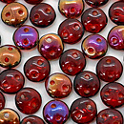 | 30 | W90080 | Twilight Siam Ruby | Ø 6 мм 2 отв. 0,8 мм | 10 г ~83-85 шт. | 320.00 | $3.41 | $2.99 | $2.56
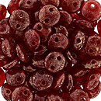 | 31 | GM91260 | Gold Marbled Oxblood | Ø 6 мм 2 отв. 0,8 мм | 10 г ~83-85 шт. | 320.00 | $3.41 | $2.99 | $2.56
 | 32 | 93200 | Opaque Red | Ø 6 мм 2 отв. 0,8 мм | 10 г ~83-85 шт. | 240.00 | $2.56 | $2.24 | $1.92

в начало >>

